ユースケースモデル
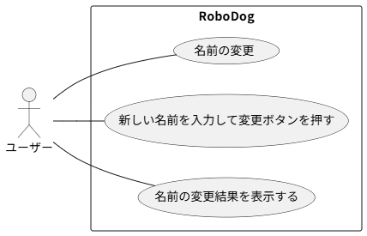
要求分析／ユースケースモデル |  | システム名 | 作成者 | 作成日 | ページ
 |  |  | Group3_3 小﨑 | 2025-09-16

アクター | 役割

クラス図（No.○✕）
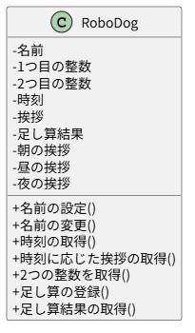
要求分析／クラス図 | システム名 | 作成者 | 作成日 | ページ

